システム構成
システム構成
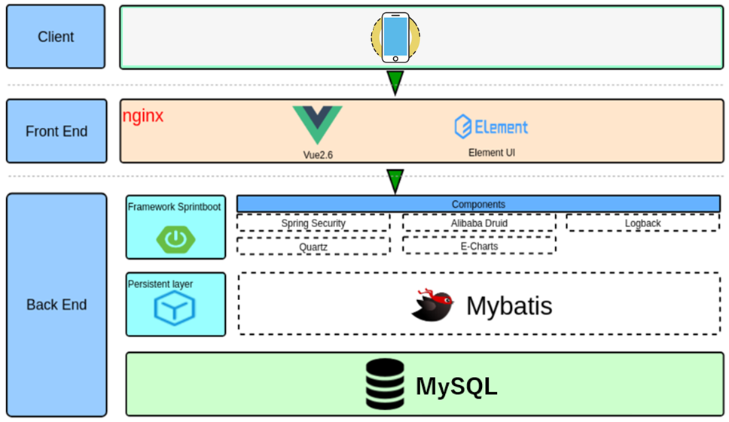

開発技術とツール

 | 分類 | 開発技術とツール | バージョン | 備考
 | フロントエンド | node.js | 2 | -
 |  | Vue | 17 | -
 | バックエンド | Java | 2.1.4 | -
 |  | Spring Boot | 3.5.6 | -
 |  | MyBatis | 4 | -
 |  | Maven | 8 | -
 |  | MySQL | 7.2 | -
 |  | Redis | - | -
 | サーバOS | Debian(Linux) | 12 | -

機能別_ログイン処理
機能ID：A10101 |  |  |  |  | 機能ID：A10102 |  | 機能ID：A10103
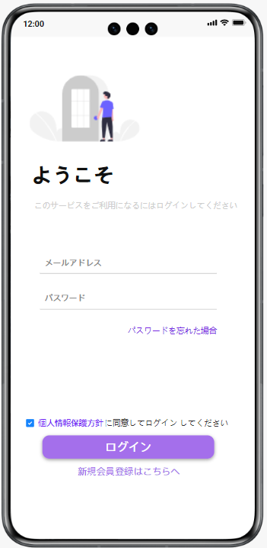
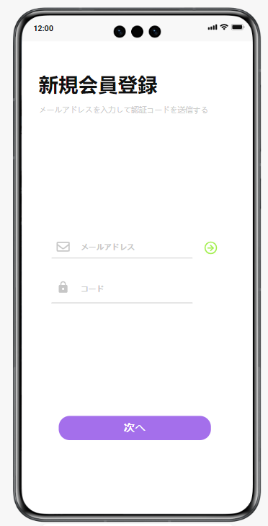
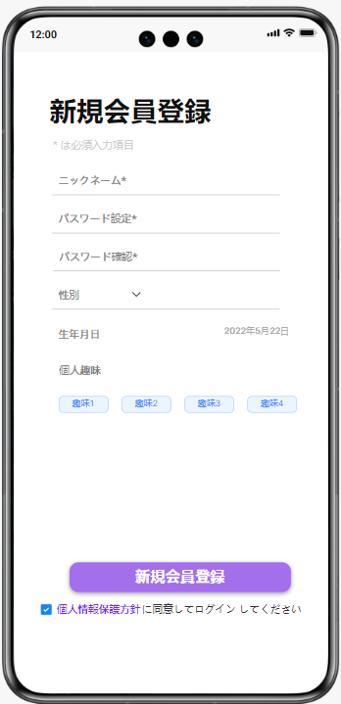
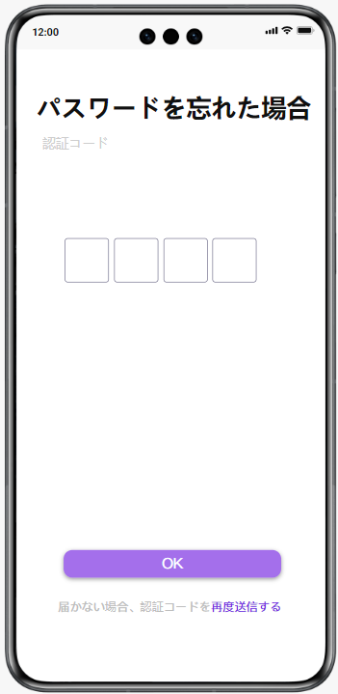

 | 機能ID：A10101
 | 初期表示：「メールアドレス」テキスト、「パスワード」テキスト、パスワード忘れた場合のリンク、利用規約に同意するチェックボックス（初期状態がオフ）、「ログイン」ボタン、新規会員登録リンク
 | 入力項目：メールアドレス、パスワード、利用規約に同意するチェックボックスにチェックする
 | パラメータを渡してAPIを呼び出し

 | イベント一覧 |  |  | パラメータ |  | 遷移先
 | 「パスワードを忘れた場合」リンク |  |  | メールアドレス |  | A10103画面
 | 「個人情報保護方針」リンク |  |  | ー |  | 個人情報保護方針詳細画面
 | 「ログイン」ボタン |  |  | メールアドレス、パスワード |  | ホームページ画面(機能ID：A10201)
 | 「新規会員登録」はこちらへリンク |  |  | ー |  | A10102画面

 | 機能説明：
 | 正常パターン：メールアドレスとパスワードを入力して、利用規約同意にチェックを入れて、ログインボタンをクリックする → ホームページに遷移する
 | 異常パターン：メールアドレスやパスワードの入力に誤りがあった場合、「ログイン」ボタンをクリックすると、エラーメッセージが表示される
 |  |  | 利用規約同意のチェックを入れていない場合、「ログイン」ボタンをクリックすると、「個人情報保護方針をチェックください」というメッセージが表示される

 | 機能ID：A10102①
 | A10101画面で新規会員登録リンクを押下した場合、A10102画面に遷移する
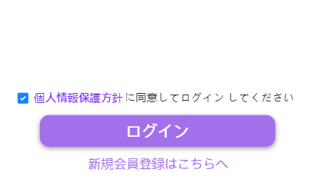
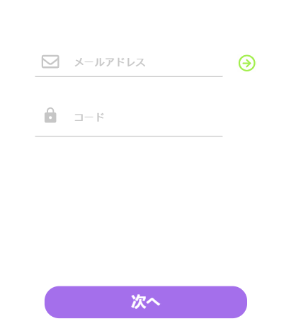

 | 初期表示：「メールアドレス」テキスト、「→」ボタン、「コード」テキスト、「次へ」ボタン
 | 入力項目：メールアドレス、コード
 | パラメータを渡してAPIを呼び出し

 | イベント一覧 |  |  | パラメータ |  | 遷移先
 | 「→」ボタン |  |  | メールアドレス |  | APIを呼び出して認証コードを送信する
 | 「次へ」ボタン |  |  | メールアドレス、認証コード |  | 新規会員登録画面

 | 機能説明：
 | 正常パターン：メールアドレスを入力して、「→」ボタンをクリックする
 |  |  | APIを呼び出して、入力したメールアドレスに認証コードを送信する
 |  |  | メールが受け取った四桁の認証コードを入力し、「次へ」ボタンをクリックして、会員登録画面に遷移する
 | 異常パターン：メールアドレスや認証コードの入力に誤りがあった場合、「次へ」ボタンをクリックすると、エラーメッセージが表示される
 |  |  | 登録済みのメールアドレスが入力された場合、エラーメッセージが表示される

 | 機能ID：A10102②
 | A10102画面で「次へ」ボタンをクリックして、会員登録画面に遷移する
 | 初期表示：「ニックネーム」テキスト、「パスワード」テキスト、「パスワード確認」テキスト、「性別」プルダウン、「生年月日」プルダウン、「個人趣味」タグ、
 |  | 「新規会員登録」ボタン、個人情報保護チェックボックス
 | 入力項目：必須項目 → ニックネーム、パスワード、パスワード確認
 |  | 任意項目 → 性別、生年月日、個人趣味
 | パラメータを渡してAPIを呼び出し

 | イベント一覧 |  |  | パラメータ |  | 遷移先
 | 「新規会員登録」ボタン |  |  | ニックネーム、パスワード、性別、生年月日、個人趣味 |  | ホームページ画面(機能ID：A10201)
 | 「個人情報保護方針」リンク |  |  | ー |  | 個人情報保護方針詳細画面

 | 機能説明：
 | 正常パターン：入力項目を入力して、個人情報保護チェックを入れて「新規会員登録」ボタンをクリックする
 |  |  | APIを呼び出して、入力した内容を登録し、会員ログインページに戻る
 | 異常パターン：必須項目が入力されていない、或いは入力に誤りがあった場合、「新規会員登録」ボタンをクリックすると、エラーメッセージが表示される
 |  |  | 確認用パスワードとパスワードが一致しない場合、エラーメッセージが表示される
 |  |  | 利用規約同意のチェックを入れていない場合、「ログイン」ボタンをクリックすると、「個人情報保護方針をチェックください」というメッセージが表示される

 | 機能ID：A10103
 | A10101画面でユーザID・パスワードを忘れた場合リンクを押下した場合、A10103画面に遷移する
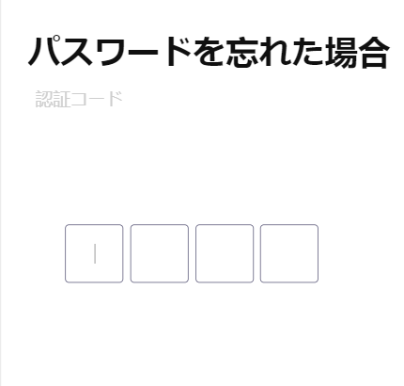
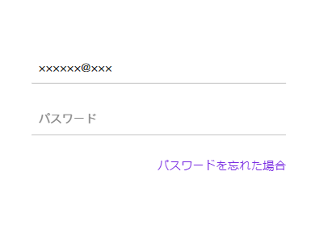

 | 初期表示：「認証コード」テキスト、「OK」ボタン、再度送信のリンク
 | 入力項目：認証コード
 | パラメータを渡してAPIを呼び出し

 | イベント一覧 |  |  | パラメータ |  | 遷移先
 | 「OK」ボタン |  |  | 認証コード |  | ホームページ画面(機能ID：A10201)
 | 「再度送信する」リンク |  |  | ー |  | APIを呼び出して認証コードを送信する

 | 機能説明：
 | 正常パターン：入力したメールアドレスに送信した認証コードを入れてOKボタンを押下し、ホームページ画面に遷移する
 |  |  | 認証コードが届かない場合、再度送信リンクを押下した場合、もう一度認証コードが送信される
 | 異常パターン：コードの入力に誤りがある場合、「OK」ボタンを押下すると、エラーメッセージが表示される

機能別_コンソール（ホーム）
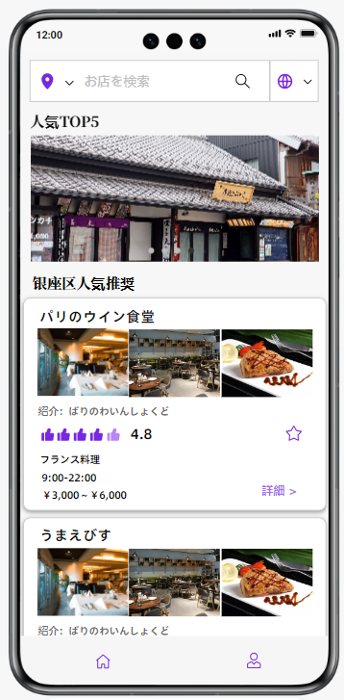
 | 機能ID：A10201

 |  |  |  | 機能ID：A10203
 |  |  |  | 機能ID：A10202

機能ID：A10201
初期表示：「商圏」プルダウン、「検索」ボタン、言語切り替えボタン、人気TOP5店の写真のスライドショー、推奨店紹介、ブックマーク、「詳細」リンク、「ホーム」ボタン、「マイページ」ボタン
機能説明：会員がログインして、本アプリのホームページを表示する。
 |  | ホームページには、会員の位置情報に基づき、評価の高い順に並べられたレストランのメニューが表示され、会員が選択できる
 |  | ただし、位置情報が得られない場合には、デフォルト商圏での総合評価とクーポン使用情報で絞り出した人気店の詳細を表示する
 |  | 同時に、言語切替と店舗検索の2つの機能へのインターフェースも含まれている
入力項目：商圏名、店舗名
パラメータを渡してAPIを呼び出し

イベント一覧 |  |  | パラメータ |  | 遷移先
「ブックマークに追加」ボタン |  |  | 店舗名 |  | 店舗をブックマークリストに追加する、画面の遷移はしない
「詳細」リンク |  |  | 店舗名 |  | 店舗詳細画面(機能ID：A10301)
「ホーム」ボタン |  |  | 位置情報 |  | ホームページ画面が再表示される
「マイページ」ボタン |  |  | ユーザID |  | マイページ画面

機能ID：A10202
初期表示：言語切替ボタン
機能説明：会員が操作言語を自主的に選択できる。言語を選択すると、ページ全体が会員が選択した言語に翻訳される
入力項目：言語詳細
パラメータを渡してAPIを呼び出し

イベント一覧 |  |  | パラメータ |  | 遷移先
「言語切替」プルダウン |  |  | 言語名 |  | 翻訳APIを呼び出して口コミ詳細を日本語と中国語交互で翻訳して表示させる、画面の遷移はしない

機能ID：A10203
初期表示：商圏プルダウン、検索ボタン
機能説明：会員が商圏を自主的に選択し、店舗を検索できる
入力項目：店舗名
パラメータを渡してAPIを呼び出し

イベント一覧 |  |  | パラメータ |  | 遷移先
「商圏」プルダウン |  |  | 商圏名 |  | APIを呼び出して推奨店舗詳細を表示させる、画面の遷移はしない
「検索」ボタン |  |  | 店舗名 |  | APIを呼び出して入力された店舗名で検索して、結果の店舗詳細を表示させる、画面の遷移はしない

機能説明：
正常パターン：
左上の商圏をクリックした後、都内の全ての商圏を表示される
店舗名を入力し、検索をクリックすると、ホームに検索結果の店舗が表示される
商圏を選択した上、店舗名を入力せず、検索をクリックすると、会員が選択した商圏より店舗が推奨順で表示される
異常パターン：
会員が入力した店舗が見つからない場合には、「検索結果がありません。入力した店舗は見つかりませんでした。」というメッセージが表示される

機能別_店舗詳細
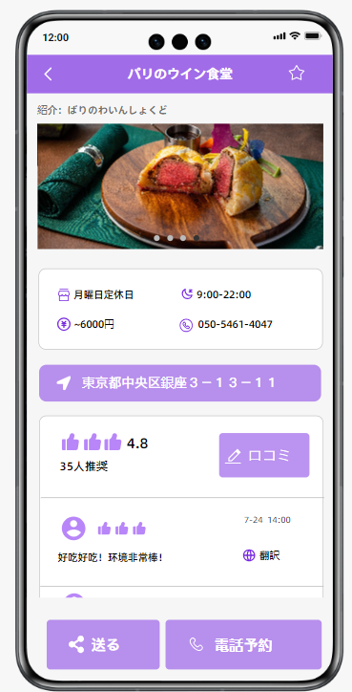
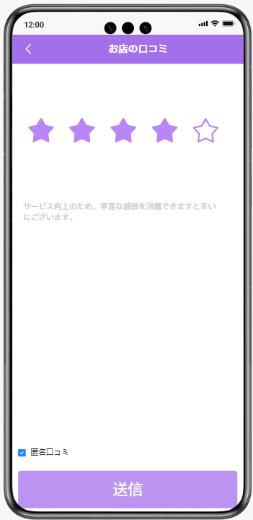
 |  |  |  | 機能ID：A10301
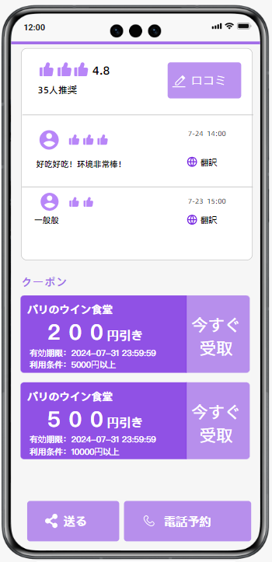

 |  |  |  |  |  |  |  | 機能ID：A10302

 |  |  |  |  |  |  | 機能ID：A10303

 |  |  |  |  |  |  | 機能ID：A10305

 |  |  |  |  | 機能ID：A10304

機能ID：A10301
初期表示：「戻る」ボタン、ブックマークに追加ボタン、店舗基本情報、ナビボタン
 | 店舗名、店舗紹介文、店舗写真のスライドショー、定休日、営業時間、価格帯、連絡先
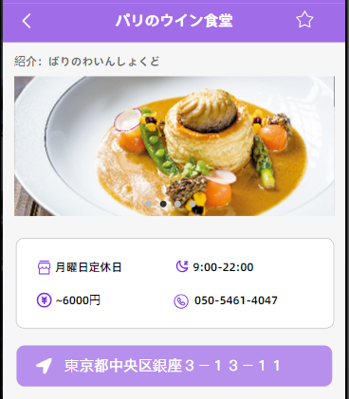
ホームページから店舗の詳細リンクをクリックすると、店舗詳細画面に遷移する
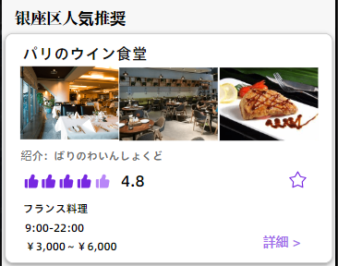

イベント一覧 |  |  | パラメータ |  |  | 遷移先
「ブックマークに追加」ボタン |  |  | 店舗名 |  |  | 店舗をブックマークリストに追加する、画面の遷移はしない
「住所」ボタン |  |  | ー |  |  | マップAPIを呼び出してナビゲーションガイドに入る
「〈」ボタン |  |  | ー |  |  | ホームページに戻る

機能ID：A10302
初期表示：平均口コミ点数、「口コミ」ボタン、口コミ詳細、「翻訳」ボタン、戻るボタン、匿名チェックボックス、送信ボタン
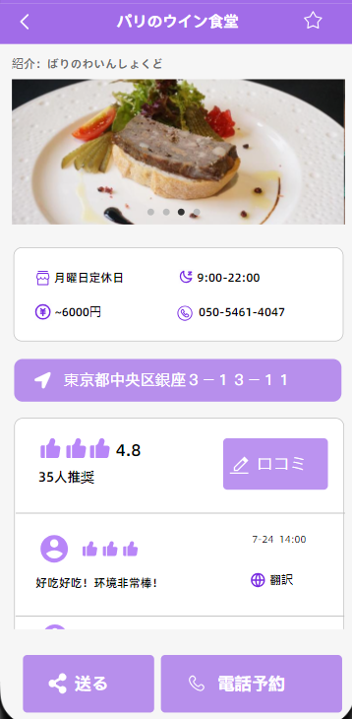


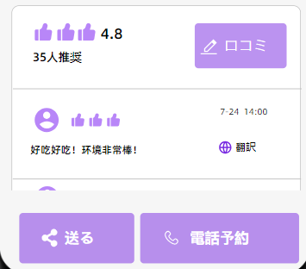

入力項目：口コミ点数、口コミ内容
パラメータを渡してAPIを呼び出し

イベント一覧 |  |  | パラメータ |  |  | 遷移先
「口コミ」ボタン |  |  | ー |  |  | 口コミ入力画面
「送信」ボタン |  |  | 口コミ点数、口コミ内容、匿名か否か |  |  | 店舗詳細画面に戻る
「翻訳」ボタン |  |  | 口コミ詳細 |  |  | 翻訳APIを呼び出して口コミ詳細を日本語と中国語交互で翻訳して表示させる
「〈」ボタン |  |  | ー |  |  | A10301画面に戻る

機能ID：A10303
初期表示：使用可能クーポン一覧、「今すぐ受取」ボタン
クーポン詳細：××××円引き
 |  | 有効期限
 |  | 利用条件
パラメータを渡してAPIを呼び出し

イベント一覧 |  |  | パラメータ |  |  | 遷移先
「今すぐ受取」ボタン |  |  | クーポンID |  |  | クーポンが受け取ったと表示され、ボタンは非活性になり、画面の遷移はしない

機能ID：A10304
初期表示：「送る」ボタン
パラメータを渡してAPIを呼び出し

イベント一覧 |  |  | パラメータ |  |  | 遷移先
「送る」ボタン |  |  | 店舗詳細リンク |  |  | APIを呼び出して、店舗リンクを生成させ連絡相手に送る

機能ID：A10305
初期表示：「電話予約」ボタン
パラメータを渡してAPIを呼び出し

イベント一覧 |  |  | パラメータ |  |  | 遷移先
「電話予約」ボタン |  |  | 店舗の連絡先 |  |  | APIを呼び出して、店舗に電話をかける

機能別_マイページ
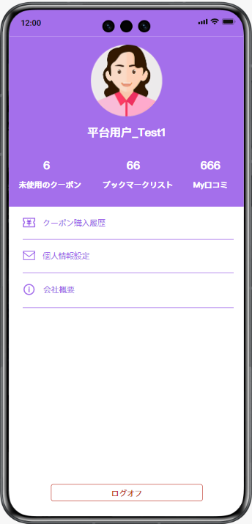
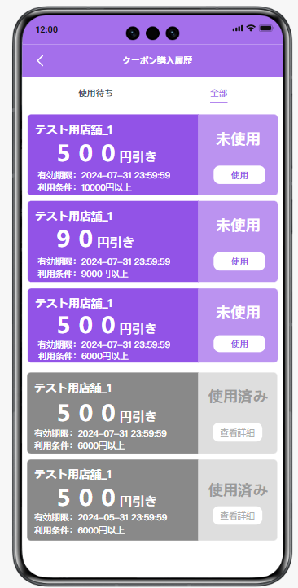
 |  |  | 機能ID：A10401 |  | 機能ID：A10403 |  | 機能ID：A10404
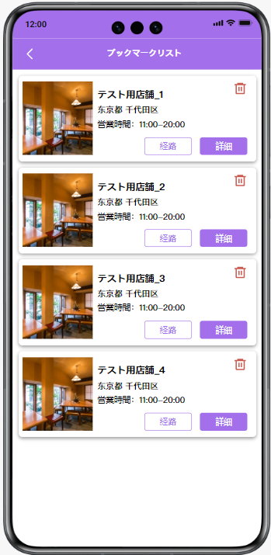
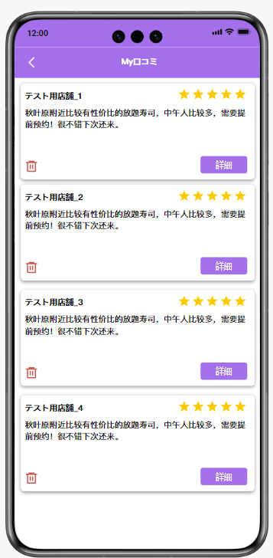

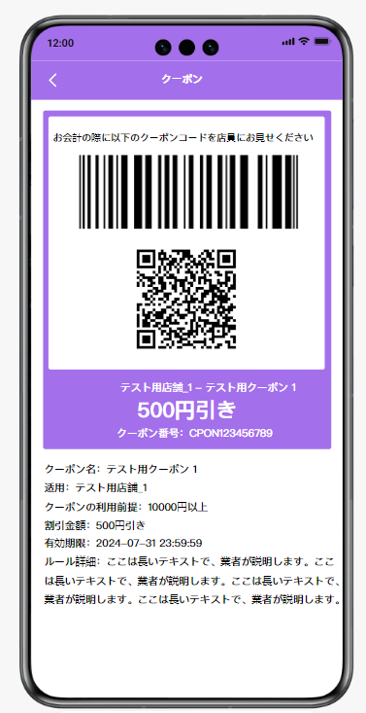
機能ID：A10402 |  |  |  | 機能ID：A10405
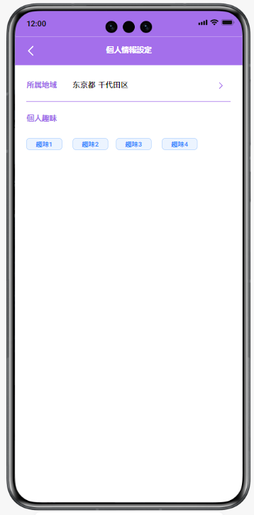

初期表示
初期表示：会員アイコン、会員名、未使用クーポン数リンク、ブックマークに追加数リンク、マイ口コミ数リンク、クーポン購入履歴リンク、個人情報設定リンク、会社概要リンク、ログオフボタン
機能説明：会員がホームページからマイページのアイコンをクリックして画面 が表示される
 | 未使用のクーポンをクリックして、利用されてないクーポン情報が表示される
 | ブックマックリストをクリックして、お気に入り追加される店舗情報が表示される
 | My口コミをクリックして、該当会員のすべての口コミが表示される
 | クーポン購入履歴をクリックして、該当会員のすべてのクーポンが表示される
 | 個人情報設定をクリックして、会員自身の情報を設定する
 | 会社概要をクリックして、本アプリの経営者の紹介が表示される
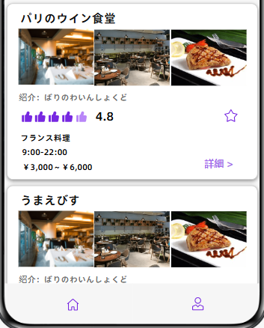
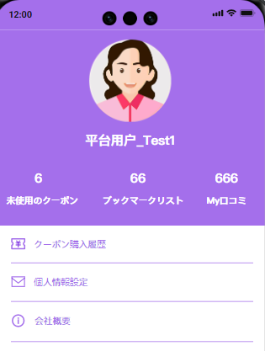

パラメータを渡してAPIを呼び出し

イベント一覧 |  |  | パラメータ |  |  | 遷移先
会員アイコン |  |  | ー |  |  | デフォルトアイコンを選択できる画面が表示される
会員名 |  |  | 会員名 |  |  | 入力された会員名で保存される、画面遷移はしない
「未使用のクーポン」リンク |  |  | 会員ID |  |  | クーポン購入履歴画面(機能ID：A10401)
「ブックマークリスト」リンク |  |  | 会員ID |  |  | ブックマークに追加された店舗情報画面(機能ID：A10403)
「my口コミ」リンク |  |  | 会員ID |  |  | 会員の口コミ管理画面(機能ID：A10404)
「個人情報設定」リンク |  |  | 会員ID |  |  | 個人情報設定画面(機能ID：A10405)
「会社概要」リンク |  |  | ー |  |  | 会社概要が表示される画面
「ログオフ」ボタン |  |  | 会員ID |  |  | ログイン画面に戻る

機能ID：A10401
初期表示：クーポン購入履歴一覧詳細、「使用待ち」タブ、「全部」タブ、「使用」ボタン、「＜」ボタン
クーポン詳細：店舗名
 |  | 割引金額
 |  | 有効期限
 |  | 利用条件
 |  | 使用ステータス（使用済み OR 未使用）
機能説明：会員が保存しているクーポン情報が表示される画面
 | デフォルトで先に表示されるのは未使用のクーポン一覧

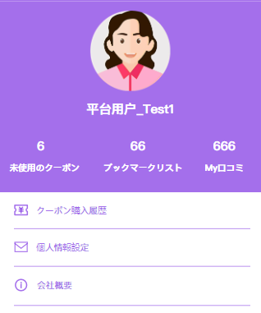

パラメータを渡してAPIを呼び出し

イベント一覧 |  |  | パラメータ |  |  | 遷移先
「全部」タブ |  |  | 会員ID |  |  | クーポンの使用ステータスにかまわず全部表示する
「使用」ボタン |  |  | クーポンID、会員ID |  |  | クーポンの詳細及び利用画面(機能ID：A10402)
「<」ボタン |  |  | 会員ID |  |  | マイページ画面に戻る

機能ID：A10402
初期表示：クーポン詳細、QRコード
クーポン詳細：店舗名
 |  | 割引金額
 |  | 有効期限
 |  | 利用条件
 |  | クーポン番号
機能説明：会員がクーポンを利用する時、店員に提示する画面
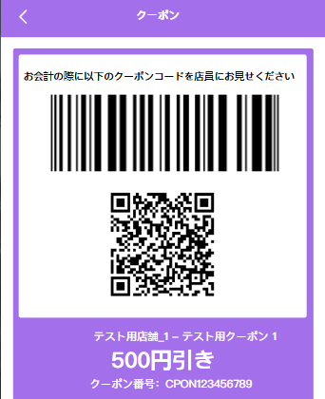
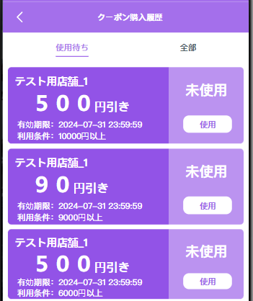

パラメータを渡してAPIを呼び出し

イベント一覧 |  |  | パラメータ |  |  | 遷移先
QRコードの読み込み |  |  | クーポンID、会員ID |  |  | 会計時使用、画面遷移はしない

機能ID：A10403
初期表示：ブックマークに追加した店舗一覧、経路ボタン、詳細ボタン、削除ボタン、戻るボタン
店舗詳細：店舗写真
 | 店舗名
 | 住所
 | 営業時間

機能説明：会員がブックマークに 追加した店舗一覧を管理する画面
 | 最新追加される店舗は優先表示する
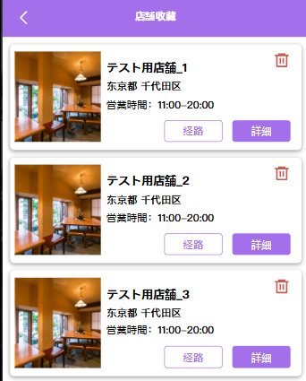

パラメータを渡してAPIを呼び出し

イベント一覧 |  |  | パラメータ |  |  | 遷移先
「経路」ボタン |  |  | 店舗名 |  |  | APIを呼び出してナビゲーションガイドに入る
「詳細」ボタン |  |  | 店舗名 |  |  | 店舗詳細画面(機能ID：A10301)
「削除」ボタン |  |  | 店舗名 |  |  | 店舗を一覧から削除する、画面遷移はしない
「＜」ボタン |  |  | ー |  |  | マイページ画面に戻る

機能ID：A10404
初期表示：マイ口コミ詳細、「詳細」ボタン、「削除」ボタン
口コミ詳細：店舗名
 | 総合評価
 | 口コミ詳細

機能説明：会員が投稿した口コミ一覧を管理する画面
 | 最新投稿される口コミは優先表示する

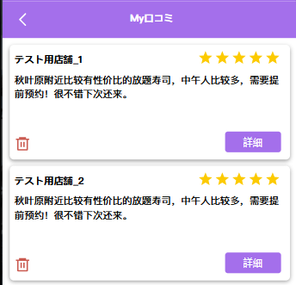

パラメータを渡してAPIを呼び出し

イベント一覧 |  |  | パラメータ |  |  | 遷移先
「詳細」ボタン |  |  | 口コミID |  |  | 店舗詳細の口コミを表示した画面(機能ID：A10302)
「削除」ボタン |  |  | 口コミID |  |  | 口コミを一覧から削除する、画面遷移はしない
「＜」ボタン |  |  | ー |  |  | マイページ画面に戻る

機能ID：A10405
初期表示：所属プルダウン、個人趣味タグ、戻るボタン

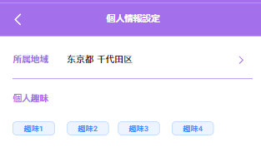

パラメータを渡してAPIを呼び出し

イベント一覧 |  |  | パラメータ |  |  | 遷移先
「所属地域」プルダウン |  |  | 地域 |  |  | 会員の個人情報に保存する、画面の遷移はしない
「個人趣味」タグ |  |  | 個人趣味 |  |  | 会員の個人情報に保存する、画面の遷移はしない
「＜」ボタン |  |  | ー |  |  | マイページ画面に戻る

